Solicitud gráfica
 | Área: | Ciencias Naturales |  |  | Fecha:
 | Grado: | 10
 | Título del tema: | La materia y la energía |  |  | ¿Cuaderno de estudio o recurso? | Recurso
 | Editor: | Lyz Marcela Bernal |  |  | Motor del recurso | F13

 | Código guión o recurso: | CN_10_09_REC250 | ← Para determinar este código, visite la hoja de Ayuda
 |  |  |  |  | ESPECIFICACIÓN DE ARCHIVOS A ENTREGAR
Núm. | Archivo Shutterstock o ruta en web | Imagen para: | Tipo | Ubicación de la imagen en el recurso F13 | Nombre imagen SMALL | Tamaño imagen SMALL | Nombre imagen ZOOM | Tamaño imagen ZOOM | Descripción | Observaciones
IMG01 | ver descripción y observaciones | Recurso F13 | Ilustración | Simple | CN_10_09_REC250_IMG01n.jpg | 240 x 375 px | CN_10_09_REC250_IMG01a.jpg | 800 x 460 px | 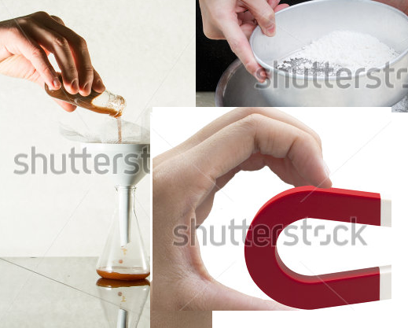 | Realizar ilustración igual a la imagen guía. Las imágenes fueron tomadas de shutherstock 374454805, 125267120, 214900843.
IMG02 | ver descripción y observaciones | Recurso F13 | Ilustración | Simple | CN_10_09_REC250_IMG02n.jpg | 240 x 375 px | CN_10_09_REC250_IMG02a.jpg | 800 x 460 px | 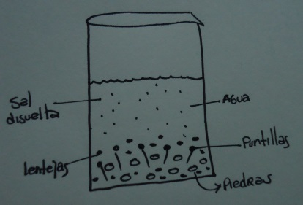 | Realizar ilustración igual a la imagen guía. Teniendo en cuenta ubicar los colores respectivos para cada componente de la mezcla.

